Portada
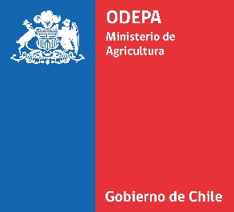

 | Boletín de la leche: avance de
 | recepción y producción
 | de la industria láctea

Nota: la empresa Comercial del Campo realizó una modificación en la producción de quesos y quesillos para marzo de 2023. De este modo, el presente boletín ya tiene incorporado los cambios.

 | Mayo 2024

Boletín de la leche: avance de recepción y producción de la industria láctea
Información a abril 2024

Ivonne López Tapia

Publicación de la Oficina de Estudios y Políticas Agrarias (Odepa)
del Ministerio de Agricultura, Gobierno de Chile

Directora y Representante Legal
Andrea García Lizama

Se puede reproducir total o parcialmente citando la fuente

La información contenida en los boletines de la industria láctea es proporcionada por las plantas lecheras en forma voluntaria. Odepa actúa en la recepción, procesamiento, edición y difusión de la información entregada, siendo las propias plantas lecheras las responsables de las estadísticas que emiten.

Teatinos 40, piso 8. Santiago, Chile
Teléfono :(56- 2) 3973000
Fax :(56- 2) 3973111
www.odepa.gob.cl

